処理フロー（リストア画面_初期表示）
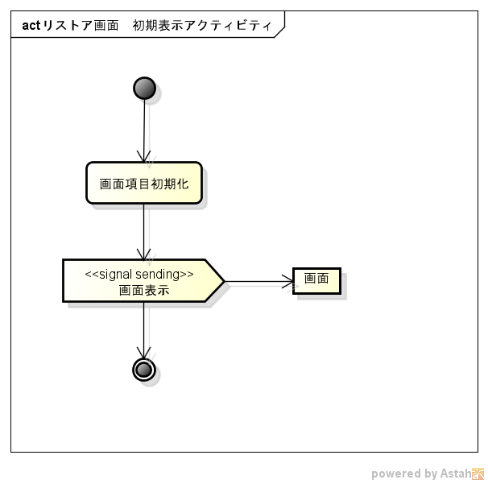
処理フロー | 画面名 | リストア
 | 処理名 | 初期表示

画面処理（リストア画面_初期表示）
画面処理 |  |  |  | 画面名 | リストア
 |  |  |  | 処理名 | 初期表示

 | １．画面項目初期化

 | （１）画面項目初期化

 |  | ａ．初期化対象項目

 | No | 項目名 | 初期値
 | 1 | 保存先 | 空白

 | （２）バックアップファイル一覧取得

出来ないかも
バックアップしたファイルの履歴を一覧にして、どのタイミングのバックアップをリストアするか決めさせたかった
 |  | ａ．取得対象

 | No | 画面名
 | 1 | バックアップファイル

 | （３）画面表示

 |  | ａ．表示対象画面

 | No | 画面名
 | 1 | リストア

